Estadísticas
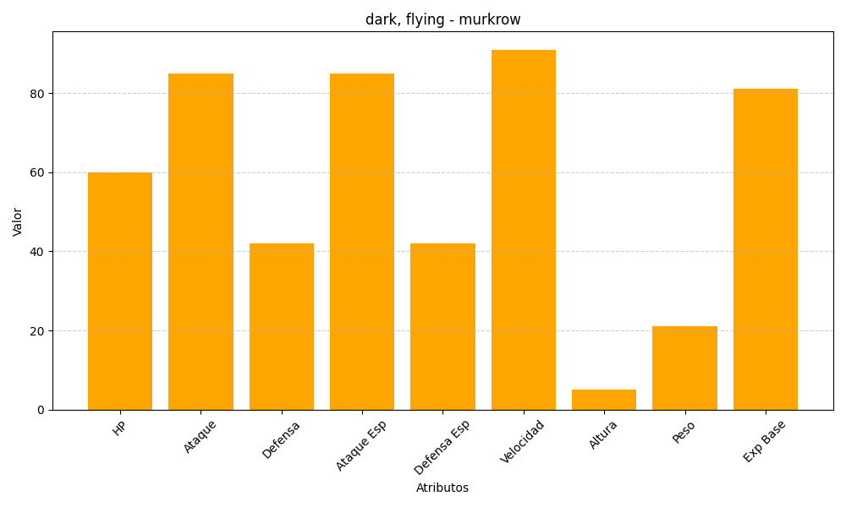
ID | Nombre | Tipo | HP | Ataque | Defensa | Ataque Especial | Defensa Especial | Velocidad | Altura | Peso | Experiencia Base
198 | murkrow | dark, flying | 60 | 85 | 42 | 85 | 42 | 91 | 5 | 21 | 81

